상품제안서
모나미공부덕후올인원8000 | 상품코드: S46764

 |  |  |  |  |  |  | 02-713-8555 | www.synergygift.co.kr
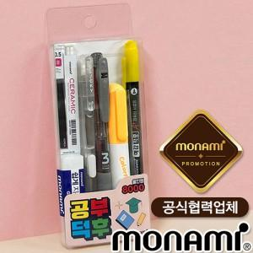

【상세/제작정보】

【인쇄/포장옵션】 | 스티커 / OPP(비닐)

【공급단가】 | 수량 | 100~ | 300~ | 500~ | 1,000~ | 3,000~
*VAT별도 | 단가 | 5,180원 | 4,900원 | 4,660원 | 4,540원 | 4,460원

【상품 URL】 | https://www.synergygift.co.kr:443/src/goods_detail.php?gdno=46764

